2023_06_data
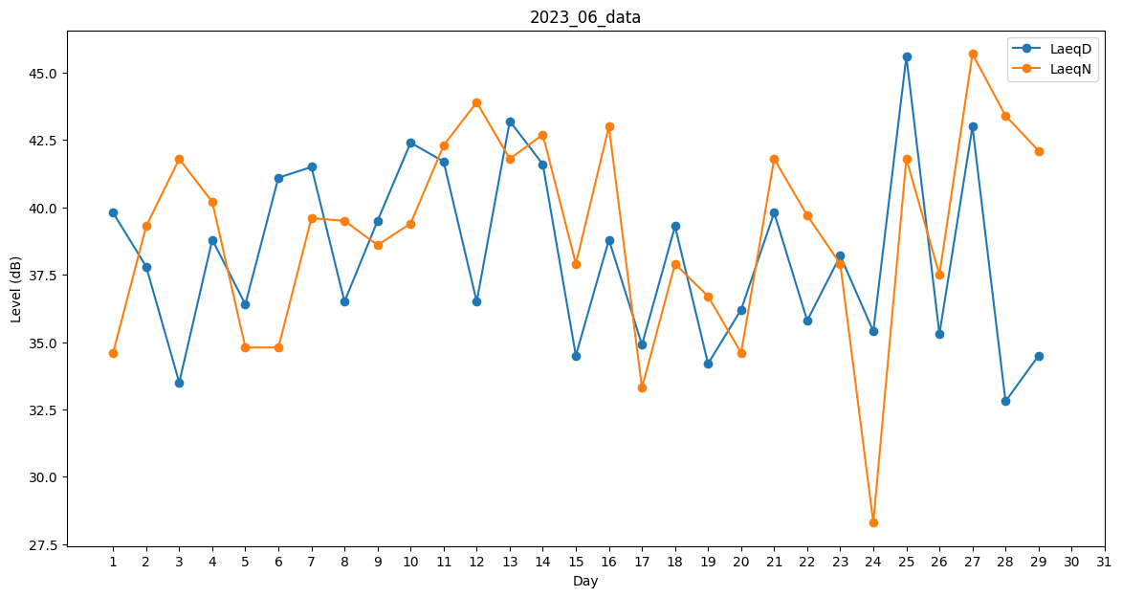
Day | LaeqD | LaeqN
1 | 39.8 | 34.6
2 | 37.8 | 39.3
3 | 33.5 | 41.8
4 | 38.8 | 40.2
5 | 36.4 | 34.8
6 | 41.1 | 34.8
7 | 41.5 | 39.6
8 | 36.5 | 39.5
9 | 39.5 | 38.6
10 | 42.4 | 39.4
11 | 41.7 | 42.3
12 | 36.5 | 43.9
13 | 43.2 | 41.8
14 | 41.6 | 42.7
15 | 34.5 | 37.9
16 | 38.8 | 43
17 | 34.9 | 33.3
18 | 39.3 | 37.9
19 | 34.2 | 36.7
20 | 36.2 | 34.6
21 | 39.8 | 41.8
22 | 35.8 | 39.7
23 | 38.2 | 37.9
24 | 35.4 | 28.3
25 | 45.6 | 41.8
26 | 35.3 | 37.5
27 | 43 | 45.7
28 | 32.8 | 43.4
29 | 34.5 | 42.1
30 | 38.2 | 0

